2018_01_data
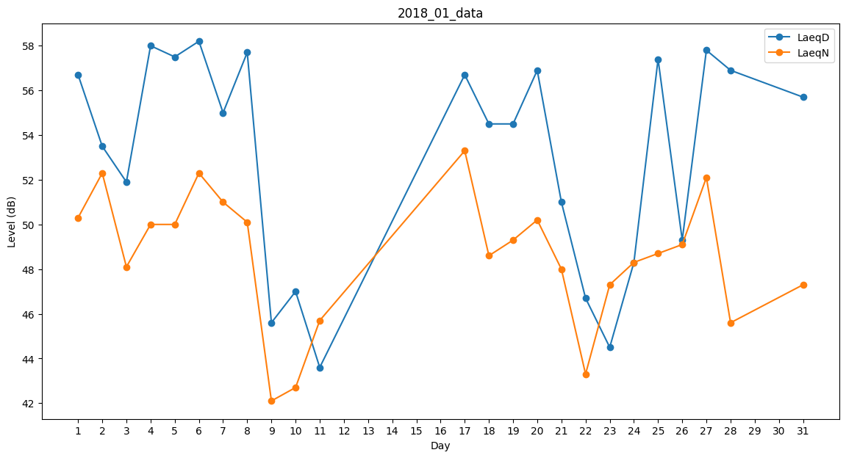
Day | LaeqD | LaeqN
1 | 56.7 | 50.3
2 | 53.5 | 52.3
3 | 51.9 | 48.1
4 | 58 | 50
5 | 57.5 | 50
6 | 58.2 | 52.3
7 | 55 | 51
8 | 57.7 | 50.1
9 | 45.6 | 42.1
10 | 47 | 42.7
11 | 43.6 | 45.7
12 | 0 | 35.8
13 | 36.7 | 0
14 | 33.1 | 0
15 | 38.2 | 0
16 | 0 | 49
17 | 56.7 | 53.3
18 | 54.5 | 48.6
19 | 54.5 | 49.3
20 | 56.9 | 50.2
21 | 51 | 48
22 | 46.7 | 43.3
23 | 44.5 | 47.3
24 | 48.3 | 48.3
25 | 57.4 | 48.7
26 | 49.3 | 49.1
27 | 57.8 | 52.1
28 | 56.9 | 45.6
29 | 46.8 | 0
30 | 0 | 51.4
31 | 55.7 | 47.3

